ZiarnoWYKRESY
Średnie ceny zakupu pszenicy konsumpcyjnej i kukurydzy w przedsiębiorstwach dokonujących zakupu zbóż w układzie tygodniowym

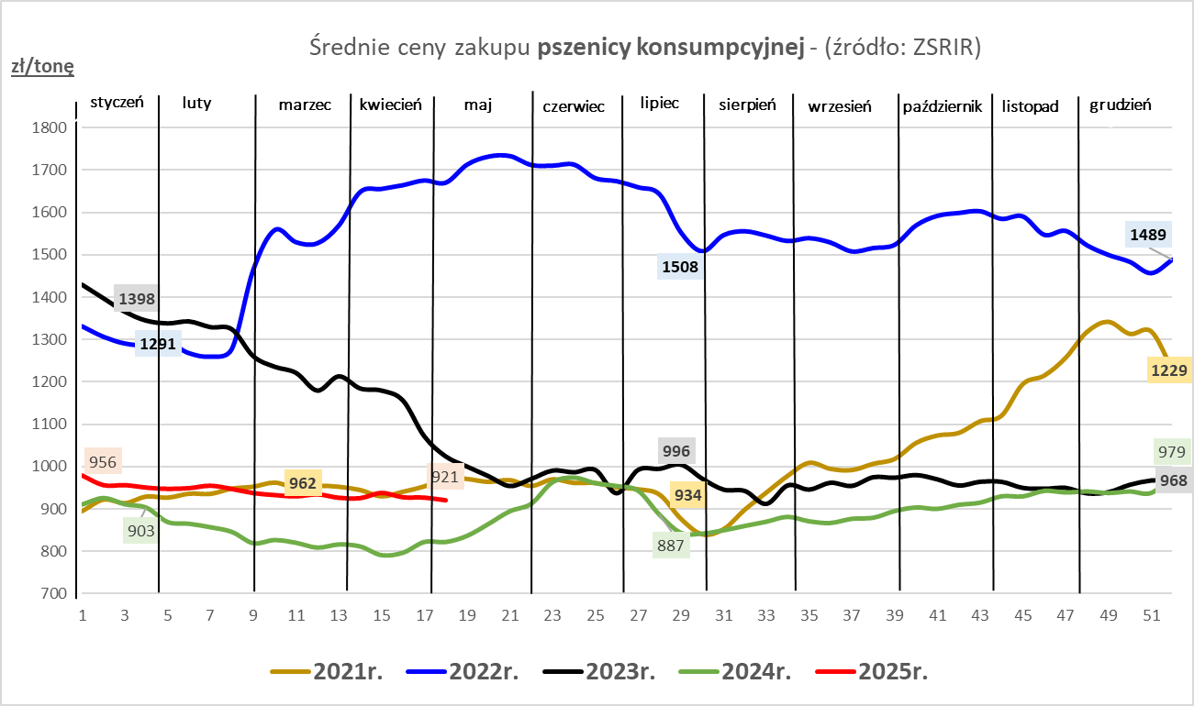

ZiarnoPL_UE_MATIF
Porównanie średnich cen pszenicy konsumpcyjnej i kukurydzy na giełdzie w Paryżu oraz w Polsce i UE
Ceny zbóż w poszczególnych krajach UE dostępne są na stronie | https://agriculture.ec.europa.eu/data-and-analysis/markets/overviews/market-observatories/crops/cereals-statistics_en
W związku z aktualizacją bazy danych KE (nawet do kilku tygodni wstecz) wyliczona średnia cena UE dla poszczególnych zbóż może ulegać zmianie

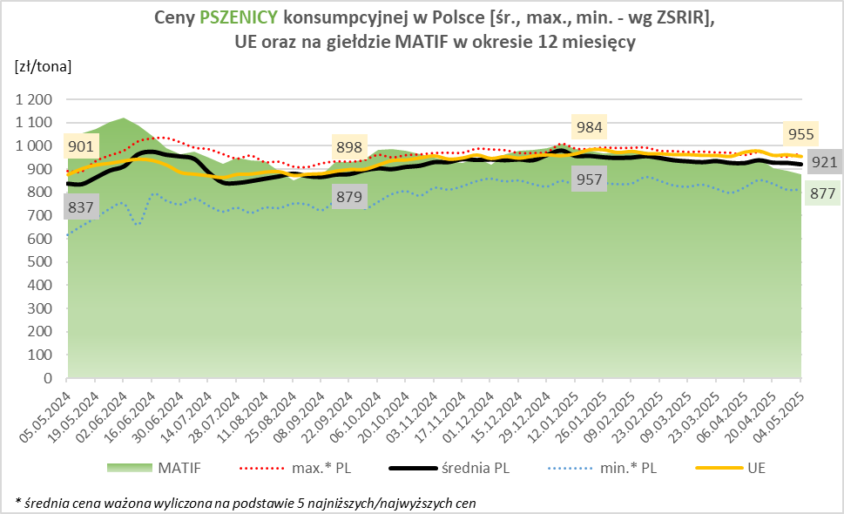
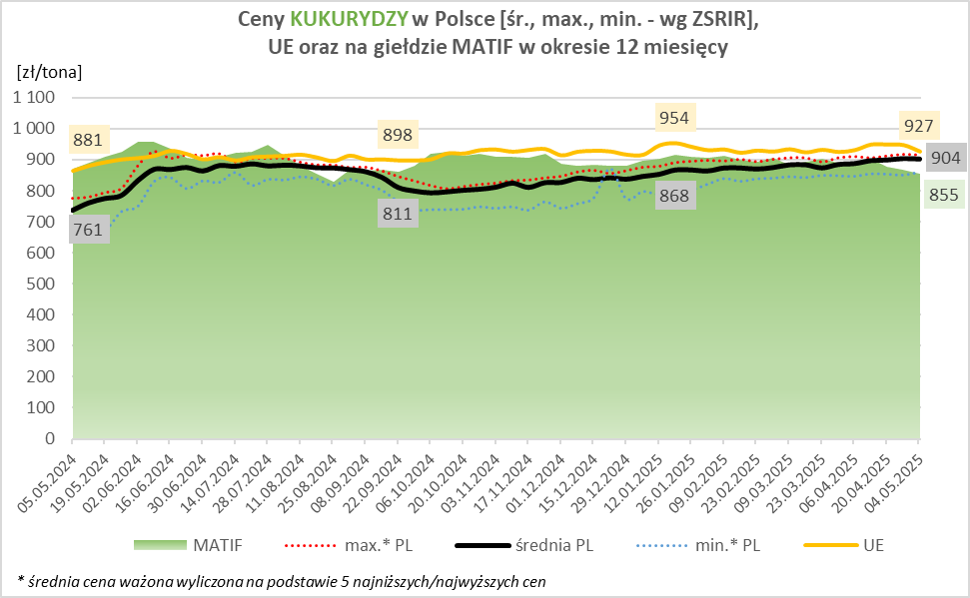

MąkaSPRZED
Średnie ceny sprzedaży mąk w przedsiębiorstwach prowadzących przemiał ziarna zbóż
w okresie: | 28.04 - 04.05.2025r.

 |  | POLSKA |  |  |  |  | MAKROREGION
 |  |  |  |  |  |  | Centralno-Wschodni |  |  | Południowy |  |  | Północno-Zachodni
MĄKA | TYP MĄKI | Cena [zł/tona] |  | Zmiana | Strukt. obrot. [%] |  | Cena [zł/tona] |  | Zmiana | Cena [zł/tona] |  | Zmiana | Cena [zł/tona] |  | Zmiana
 |  | 2025-05-04 | 2025-04-27 | ceny [%] | 2025-05-04 | 2025-04-27 | 2025-05-04 | 2025-04-27 | ceny [%] | 2025-05-04 | 2025-04-27 | ceny [%] | 2025-05-04 | 2025-04-27 | ceny [%]
PSZENNA detaliczna (1kg) wg rodzaju:
tortowa | 450 | 1,653 | 1,712 | -3.4 | 79.2 | 70.1 | 1,623 | 1,561 | 3.9 | 1,648 | 1,855 | -11.2 | 1,788 | 1,940 | -7.9
wrocławska | 500 | 2,027 | 1,970 | 2.9 | 9.2 | 7.9 | 1,846 | 1,982 | -6.9 | nld | nld | * | 1,891 | 1,725 | 9.6
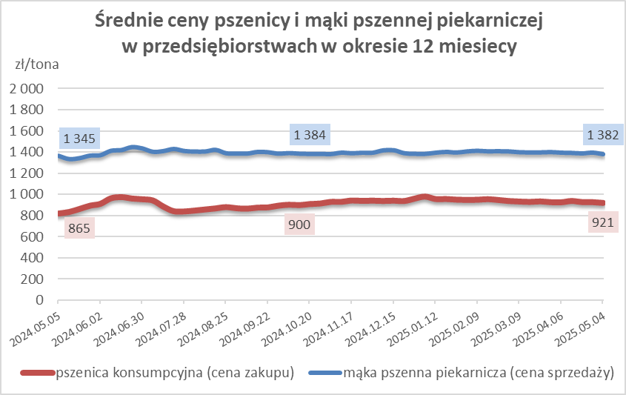
poznańska | 500 | 2,149 | nld | * | 3.5 | 13.4 | nld | nld | * | nld | nld | * | 1,985 | nld | *
krupczatka | 450/500 | nld | 2,015 | * | 0.5 | 1.2 | nld | nld | * | -- | -- | -- | nld | nld | *
luksusowa | 550 | 2,854 | 2,305 | 23.8 | 7.6 | 7.4 | nld | 2,795 | * | nld | nld | * | 1,956 | 1,813 | 7.9
 | Ogółem | - | - | - | 100.0 | 100.0 | - | - | - | - | - | - | - | - | -
PSZENNA | 450 | 1,834 | 2,024 | -9.4 | 4.2 | 5.4 | 1669 | 1580 | 5.7 | 1986 | 2409 | -17.6 | 1778 | 1887 | -5.8
detaliczna | 500 | 2,309 | 2,524 | -8.5 | 1.2 | 1.8 | 2410 | 2406 | 0.2 | 2520 | 2903 | -13.2 | 1879 | 1804 | 4.1
(paczkowana 1kg) | 550 | 2,899 | 2,361 | 22.8 | 0.3 | 0.4 | nld | 2795 | * | nld | nld | * | 1957 | 1815 | 7.9
 | 650 | 1,659 | nld | * | 0.4 | 0.4 | -- | -- | -- | 1672 | nld | * | nld | nld | *
 | Ogółem | - | - | - | 6.1 | 8.0 | -- | -- | -- | -- | -- | -- | -- | -- | --
PSZENNA | 450 | 1,667 | 1,603 | 4.0 | 1.2 | 1.9 | 1563 | 1499 | 4.2 | 1755 | 1786 | -1.7 | 1501 | 1362 | 10.2
piekarnicza | 500 | 1,502 | 1,450 | 3.6 | 9.6 | 9.7 | 1582 | 1464 | 8.1 | 1473 | 1459 | 0.9 | 1429 | 1423 | 0.4
(w workach) | 550 | 1,508 | 1,573 | -4.1 | 4.4 | 4.5 | 1723 | 1878 | -8.3 | 1460 | 1511 | -3.4 | 1381 | 1418 | -2.6
 | 650 | 1,416 | 1,429 | -0.9 | 1.4 | 2.2 | 1386 | 1363 | 1.7 | 1437 | 1468 | -2.1 | 1355 | 1348 | 0.5
 | 750 | 1,390 | 1,359 | 2.3 | 7.4 | 6.5 | 1374 | 1366 | 0.6 | 1416 | 1404 | 0.8 | 1371 | 1308 | 4.8
 | 850 | 1,473 | 1,453 | 1.4 | 0.2 | 0.2 | 1474 | nld | * | -- | -- | -- | nld | nld | *
 | Ogółem | - | - | - | 24.3 | 25.0 | - | - | - | - | - | - | - | - | -
PSZENNA | 450 | 1,368 | 1,378 | -0.7 | 1.4 | 1.5 | nld | nld | * | 1366 | 1392 | -1.9 | nld | nld | *
piekarnicza | 500 | 1,338 | 1,365 | -2.0 | 12.0 | 13.1 | 1309 | 1312 | -0.3 | 1403 | 1536 | -8.6 | 1337 | 1359 | -1.6
(luzem) | 550 | 1,409 | 1,436 | -1.9 | 24.6 | 21.2 | 1323 | 1298 | 1.9 | 1445 | 1464 | -1.3 | 1359 | 1418 | -4.2
 | 650 | 1,305 | 1,345 | -2.9 | 9.5 | 10.1 | 1247 | 1256 | -0.7 | 1345 | 1418 | -5.2 | 1302 | 1289 | 1.0
 | 750 | 1,263 | 1,266 | -0.3 | 12.5 | 10.2 | 1255 | 1264 | -0.7 | 1278 | 1283 | -0.4 | 1231 | 1236 | -0.4
 | 850 | 1,214 | 1,241 | -2.2 | 0.7 | 1.0 | 1219 | 1224 | -0.4 | nld | nld | * | -- | nld | --
 | Ogółem | - | - | - | 60.7 | 57.1 | - | - | - | - | - | - | - | - | -
ŻYTNIA | 580 | 1,282 | 1,280 | 0.2 | 0.3 | 0.3 | 1224 | 1225 | -0.1 | 1419 | 1379 | 2.9 | nld | 1250 | *
piekarnicza | 720 | 1,263 | 1,257 | 0.5 | 2.8 | 3.3 | 1288 | 1285 | 0.2 | 1255 | 1263 | -0.6 | 1234 | 1237 | -0.2
(w workach) | 2000 | 1,266 | 1,268 | -0.1 | 0.3 | 0.4 | 1262 | 1213 | 4.1 | nld | nld | * | 1276 | 1382 | -7.7
 | Ogółem | - | - | - | 3.4 | 4.0 | - | - | - | - | - | - | - | - | -
ŻYTNIA | 580 | nld | nld | * | 0.0 | 0.0 | -- | * | -- | nld | -- | -- | -- | * | --
piekarnicza | 720 | 1,102 | 1,097 | 0.5 | 5.3 | 5.7 | 1102 | 1102 | -0.1 | 1118 | nld | * | 1095 | 1073 | 2.1
(luzem) | 2000 | nld | 1,137 | * | 0.1 | 0.2 | nld | 1137 | * | -- | -- | -- | -- | -- | --
 | Ogółem | - | - | - | 5.4 | 5.9 | - | - | - | - | - | - | - | - | -
 |  |  |  | Ogółem | 100.0 | 100.0

MąkaZAK
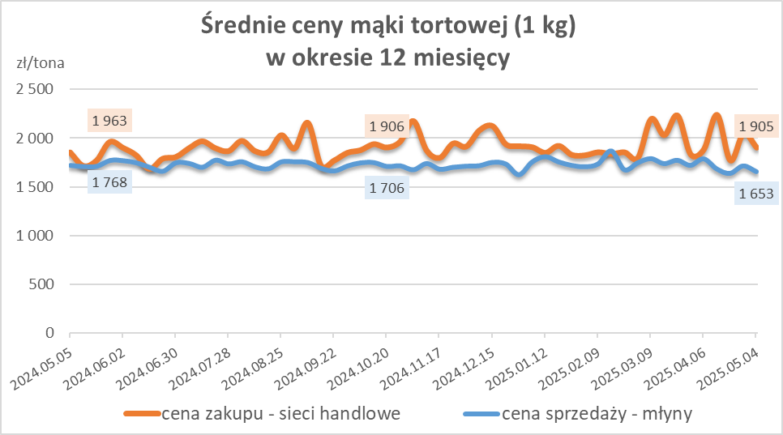
Średnie ceny zakupu mąki pszennej (ważniejszych rodzajów) płacone przez podmioty handlu detalicznego
w okresie: | 28.04 - 04.05.2025r.

Towar |  | POLSKA
 |  | Cena [zł/tona] |  | Zmiana
 |  | 2025-05-04 | 2025-04-27 | ceny [%]
PSZENNA detaliczna (1kg) wg rodzaju | Tortowa 450 | 1,905 | 2,047 | -7.0
 | Luksusowa 550 | 1,825 | 1,657 | 10.1
 | Wrocławska 500 | nld | 2,273 | *

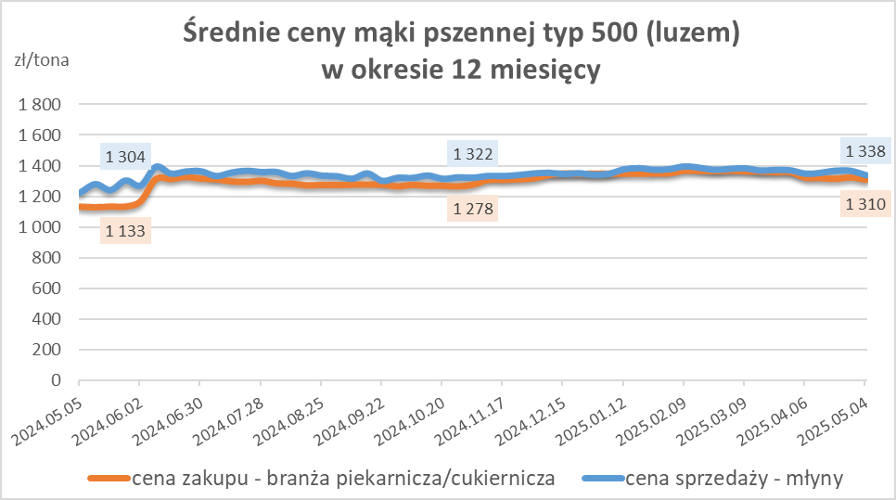
Średnie ceny zakupu mąki (ważniejszych rodzajów) płacone przez podmioty branży piekarsko-cukierniczej
w okresie: | 28.04 - 04.05.2025r.

Towar | Typ | POLSKA
 |  | Cena [zł/tona] |  | Zmiana
 |  | 2025-05-04 | 2025-04-27 | ceny [%]
Pszenna luzem | 500 | 1,310 | 1,325 | -1.1
 | 750 | 1,236 | 1,260 | -1.9
Żytnia luzem | 720 | 1,068 | 1,065 | 0.3
Pszenna w workach | 500 | 1,465 | 1,443 | 1.5
 | 750 | nld | nld | *
Żytnia w workach | 720 | 1,300 | nld | *

HZ wykresy
